Sheet1
Lab 6.2 | 60070501054
 | 60070501064

Parallel Matrix Addition

Type | Threads | Runtime (s)
OpenMP | 2 | 0.22917
 | 4 | 0.364583
 | 8 | 0.322857

Note: เวลาคำนวณเฉลี่ยสามครั้ง

จากกราฟพบว่า การคำนวณด้วย Threads จำนวนน้อยนั้นทำได้เร็วกว่าการคำนวณด้วย Threads จำนวนมาก
เพราะการทำ synchronization ระหว่าง thread ใน OpenMP นั้นมี overhead อยู่ ซึ่งหากการคำนวณไม่ได้มีขนาดใหญ่มากพอ
overhead จะทำให้การทำงานช้าลง

Lab 6.1 | 60070501054
 | 60070501064

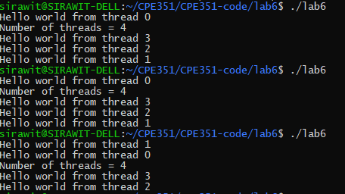

พบว่า เมื่อใช้ OpenMP สร้าง Threads ขึ้นมานั้น หากไม่ได้กำหนดจำนวน Threads OpenMP จะสร้าง Threads
เท่ากับจำนวน Threads ทั้งหมดของเครื่อง และพบว่าการทำงานของ Threads ต่าง ๆ นั้นจะไม่ได้เรียงตามลำดับ
อีกทั้งต้องมีการใช้ #pragma omp parallel private(nt, rank) เพื่อให้ตัวแปร nt และ rank แยกเป็นของแต่ละ Thread

